CORREOS CORPORATIVOS
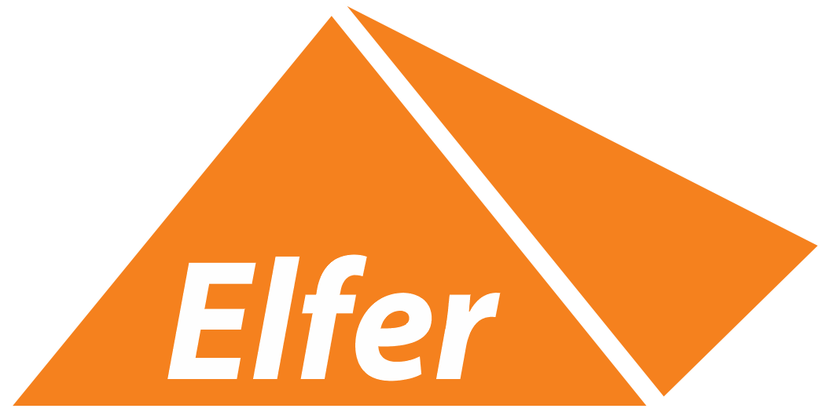

 | LISTA DE CORREOS CORPORATIVOS

 | CUENTA DE CORREO | ESPACIO | CONTRASEÑA
1 | alberto.ortega@industriaselfer.com.mx
2 | alejandro.arriaga@industriaselfer.com.mx
3 | armando.garcia@industriaselfer.com.mx
4 | bernardo.guevara@industriaselfer.com.mx
5 | carlos.hernandez@industriaselfer.com.mx
6 | christian.avina@industriaselfer.com.mx
7 | daniel.morales@industriaselfer.com.mx
8 | elizabeth.moreno@industriaselfer.com.mx
9 | erik.jaramillo@industriaselfer.com.mx
10 | fernando.garcia@industriaselfer.com.mx
11 | francisco.almanza@industriaselfer.com.mx
12 | healdely.garcia@industriaselfer.com.mx
13 | ivan.camacho@industriaselfer.com.mx
14 | ivan.garcia@industriaselfer.com.mx
15 | juan.landeros@industriaselfer.com.mx
16 | martin.basulto@industriaselfer.com.mx
17 | raul.magaña@industriaselfer.com.mx
18 | santiago.padilla@industriaselfer.com.mx
19 | sac@industriaselfer.com.mx
20 | silvia.guevara@industriaselfer.com.mx

